Tabelle2
 | Kalendertage pro Jahr |  | 365 |  |  | Tage | Festgelegt durch den Prüfungsausschuss
- | Samstage/Sonntage |  | 104 |  |  | Tage
= | Mögliche Arbeitszeit (Brutto) |  | 261 |  |  | Tage
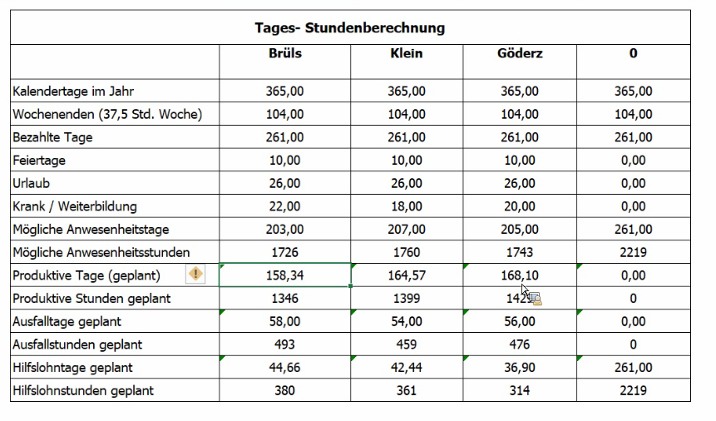
- | Feiertage | unprod. Arbeitszeit | 10 | 10 | 10 | Tage
- | Urlaubstage |  | 30 | 30 | 30 | Tage
- | Krankheitstage |  | 10 | 12 | 14 | Tage
- | Schulungstage |  | 0 | 0 | 0 | Tage
= | Mögliche Arbeitszeit (Netto) |  | 211 | 209 | 207 | Tage
 | Tägliche Arbeitszeit |  | 7.5 |  |  | h
= | Mögliche Arbeitszeit |  | 1582.5 | 1567.5 | 1552.5 | h
 | Arbeitsproduktvität |  | 90 |  |  | %
 | produktive Arbeitszeit pro Jahr |  | 1424.25 |  |  | h
 | unproduktive Arbeitszeit |  | 158.25 |  |  | h

 | Produktive Tage |  | 185 | 180 | 182 | Tage
 | in Stunden

